Tabela 1
Tabela 1: Podaci o osiguranju za period od 1. januara do 28. februara 2022. godine
Table 1: Insurance data for the period 1 January - 28 February 2022

Šifra Code | Vrste osiguranja/ Class of Insurance | Osiguranja/ Policies |  | Štete/ Claims
 |  | Broj osiguranja/ Number of Insurance | Bruto fakturisana premija/ Gross written premium GWP (€) | Broj šteta/ Number of Claims | Riješene štete/ Settled Claims
 |  |  |  |  | Broj/ Number | Iznos/ Amount (€)
01 | Osiguranje od nezgode/ Accident insurance | 33,204 | 2,065,610 | 2,307 | 1,644 | 1,126,716
02 | Zdravstveno osiguranje/ Health insurance | 9,595 | 546,841 | 4,076 | 2,506 | 207,727
03 | Osiguranje motornih vozila/ Motor vehicle Insurance | 14,492 | 832,663 | 792 | 545 | 570,072
04 | Osiguranje šinskih vozila/ Railway rolling stock insurance | 7 | 4,633 | 0 | 0 | 0
05 | Osiguranje vazduhoplova/ Aircraft insurance | 6 | 196 | 2 | 0 | 0
06 | Osiguranje plovnih objekata/ Vessel insurance | 32 | 263,952 | 1 | 0 | 0
07 | Osiguranje robe u prevozu/ Goods in transit insurance | 76 | 160,550 | 42 | 40 | 4,710
08 | Osiguranje imovine od požara i drugih opasnosti/ Insurance against fire and other threats to property | 31,509 | 867,981 | 108 | 52 | 73,754
09 | Ostala osiguranja imovine/ Other damage to property | 18,877 | 3,654,752 | 382 | 195 | 720,659
10 | Osiguranje od odgovornosti za upotrebu motornih vozila/ Motor vehicles liability insurance | 221,313 | 5,134,567 | 3,709 | 2,085 | 2,325,760
11 | Osiguranje od odgovornosti za upotrebu vazduhoplova/ Aircraft liability insurance | 18 | 1,835 | 6 | 6 | 520
12 | Osiguranje od odgovornosti za upotrebu plovihih objekata/ Vessel liability insurance | 1,667 | 19,270 | 7 | 4 | 9,100
13 | Osiguranje od opšte odgovornosti za štetu/ General liability insurance | 2,184 | 537,711 | 207 | 10 | 5,121
14 | Osiguranje kredita/ Credit insurance | 5,132 | 391,602 | 18 | 7 | 3,860
15 | Osiguranje jemstva/ Suretyship insurance | 186 | 5,498 | 9 | 5 | 4,242
16 | Osiguranje finansijskih gubitaka/ Financial loss insurance | 4,409 | 47,117 | 57 | 50 | 4,851
17 | Osiguranje troškova pravne zaštite/ Legal expense insurance | 1,647 | 913 | 2 | 0 | 0
18 | Putno osiguranje/ Travel insurance | 51,838 | 161,670 | 1,083 | 775 | 105,255
19 | Druge vrste neživotnih osiguranja/ Other classes of non-life insurance | 2,438 | 13,510 | 1 | 0 | 0
20 | Osiguranje života/ Life insurance | 67,411 | 2,461,621 | 551 | 355 | 1,434,455
21 | Rentno osiguranje/ Annuity insurance | 142 | 3,192 | 14 | 7 | 4,149
22 | Dopunsko osiguranje lica uz osiguranje života/ Supplementary insurance in addition to life insurance | 40,757 | 211,386 | 246 | 81 | 66,559
23 | Druge vrste životnih osiguranje/ Other classes of life insurance | 36 | 500 | 0 | 0 | 0
 | UKUPNO (neživotna osiguranja, vrste 01 - 19) TOTAL (non-life insurance, lines 01 -19) | 398,630 | 14,710,869 | 12,809 | 7,924 | 5,162,347
 | UKUPNO (životna osiguranja, vrste 20 - 23) TOTAL (life insurance 20 - 23) | 108,346 | 2,676,699 | 811 | 443 | 1,505,162
 | UKUPNO / TOTAL | 506,976 | 17,387,568 | 13,620 | 8,367 | 6,667,509
Izvor/Source: ANO/ISA

Grafik 1: Učešće vrsta osiguranja u ukupnoj BFP
Chart 1: Share of classes of insurance in total GWP
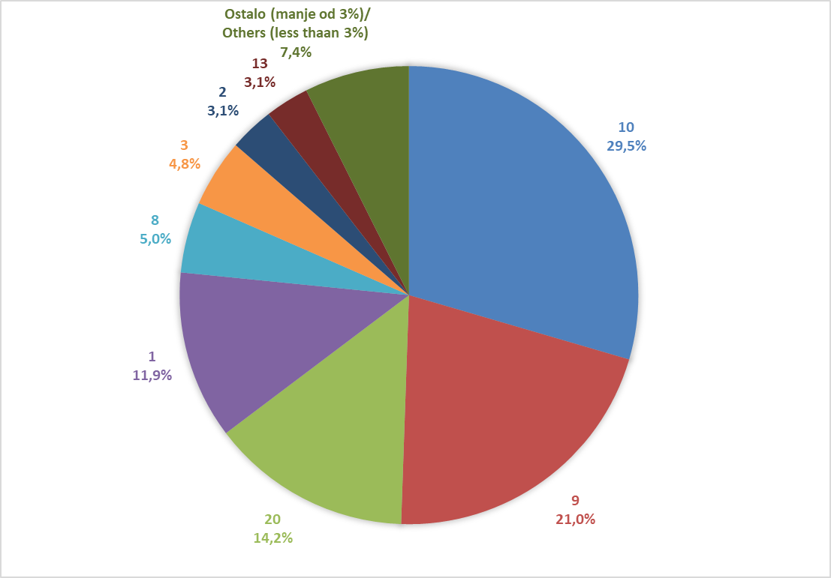

Izvor/Source: ANO/ISA

Sadržaj/Contents

